Sheet1
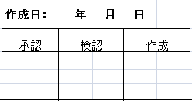
 | 部門名 |  |  |  |  | 天津工場 固定資産棚卸チェックリスト

 | ※現物の有無 有＝○ 無＝×
 | ※在り場所 社内＝○ 社外＝在り場所会社名 |  |  |  |  |  |  | （2021年10月31日現在）
 | ※使用状況 使用中＝○ 遊休だが使用見込みあり＝△ 遊休中で使用不可＝× |  |  |  |  |  |  |  |  | 単位：USD
番号 | 管理部門 | 資産種類 | 資産番号-1 | 資産番号-2 | 資産名称 | 購入価額 | 帳簿価額 | 購入日 | 現物の有無※ | 在り場所※ | 使用状況※ | 現物なしの原因 | 资产置放地点
...

